總表
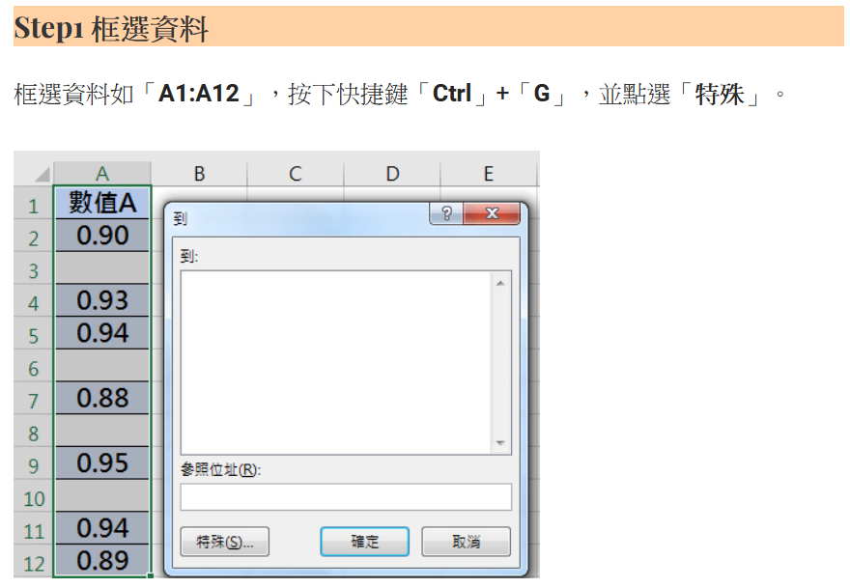
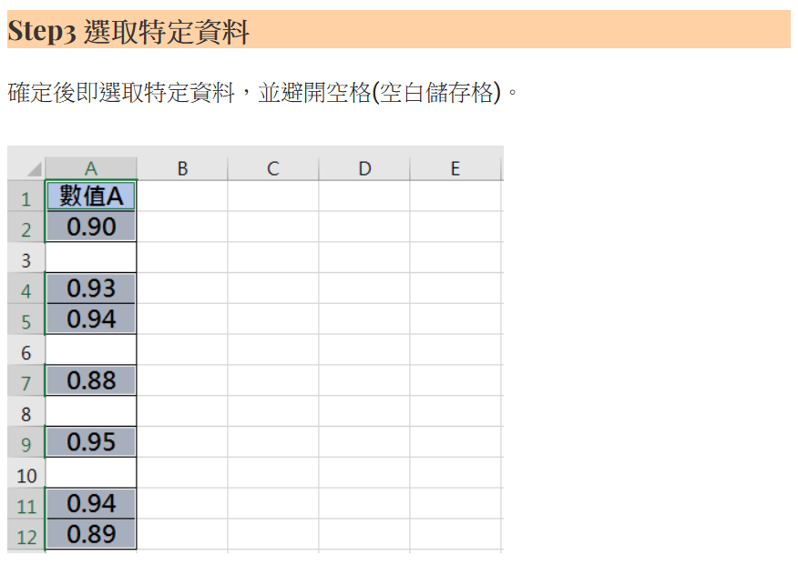
中山高中114學年度第1學期 一年級 秩序競賽成績總表
班級/週次 | 第4週 | 第5週 | 第6週 | 第8週 | 第9週 | 第10週 | 第11週 | 第12週 | 第14週 | 第15週 | 第16週 | 總計 | 排名
101 | 18.8 | 11.6 | 14.4 | 15.2 | 13.6 | 16.8 | 11.2 | 22.4 | 18.8 | 12.4 | 14.4 | 169.6 | 6
102 | 12.2 | 5.2 | 12.8 | 13.6 | 14.8 | 12.8 | 10.4 | 21.2 | 14 | 9 | 6 | 132 | 9
103 | 19.2 | 13.2 | 16 | 15.6 | 15.2 | 16.4 | 11.6 | 20 | 18.4 | 16.8 | 15.2 | 177.6 | 2
104 | -3.8 | 7.6 | 15.4 | 1.2 | 10 | 3.6 | 4.2 | -1.8 | 6.2 | 9.4 | -2.6 | 49.4 | 14
105 | 15.6 | 12.6 | 16 | 15.2 | 16 | 16.8 | 11.6 | 21.2 | 20 | 18 | 16 | 179 | 1
106 | 18.4 | 11 | 14.6 | 15.2 | 14 | 17.6 | 12 | 22.4 | 19.4 | 17.4 | 13.4 | 175.4 | 4
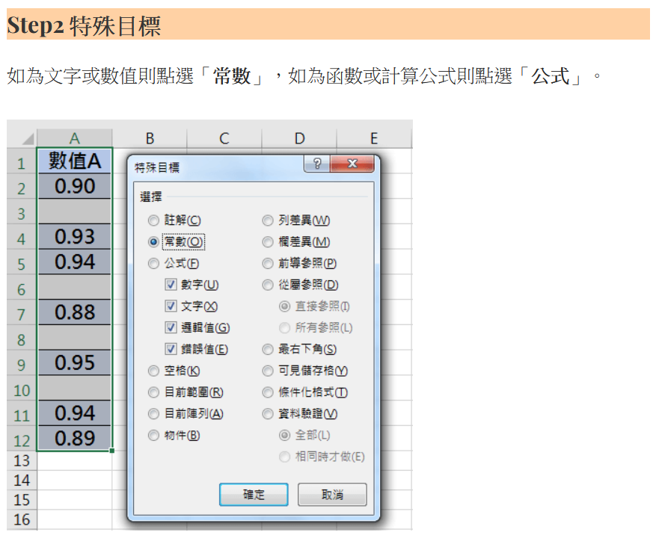
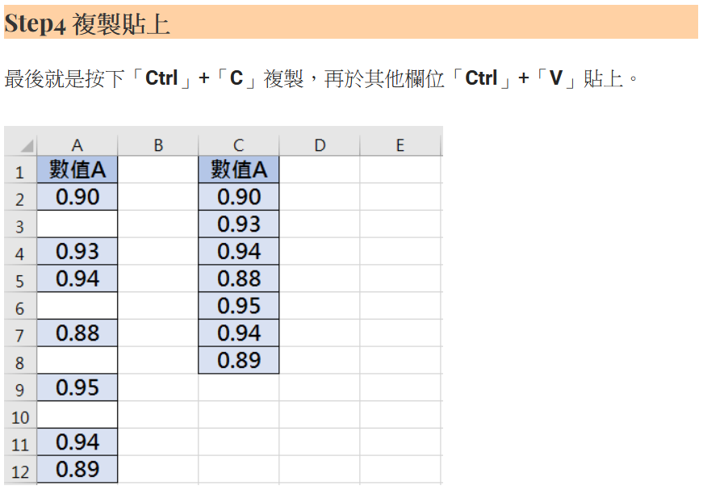
107 | 15.8 | 12 | 15.8 | 14 | 15.4 | 16.2 | 12 | 22.8 | 17.8 | 18 | 15.8 | 175.6 | 3
108 | 13 | 6 | 13.2 | 6.8 | 13 | 14.8 | 7.2 | 12.4 | 15.8 | 13.6 | 13.4 | 129.2 | 10
109 | 8.4 | 8 | 11.6 | 8.4 | 12 | 16 | 6 | 14.2 | 10.6 | 12 | 14 | 121.2 | 11
110 | 15.4 | 10 | 15.2 | 14 | 15.6 | 17.8 | 10.8 | 22 | 17.6 | 17.6 | 16 | 172 | 5
111 | 5.6 | 10 | 14.2 | 11.6 | 7.4 | 14 | 6.8 | 15.4 | 6.2 | 15 | 11.2 | 117.4 | 12
112 | 8.6 | 11.6 | 15.6 | 5.8 | 13.8 | 15.6 | 6.8 | 21.4 | 16.4 | 12.2 | 11.2 | 139 | 8
113 | 1.4 | 10.2 | 14.4 | 15 | 8.6 | 11.6 | 9 | 17.6 | 8.8 | 10.6 | 8.8 | 116 | 13
114 | 14.2 | 11.2 | 10 | 10.8 | 13.2 | 17.2 | 5.6 | 14 | 16 | 13.2 | 15.2 | 140.6 | 7
註：本表是各週秩序總成績，感謝各位導師的協助。

